关系图
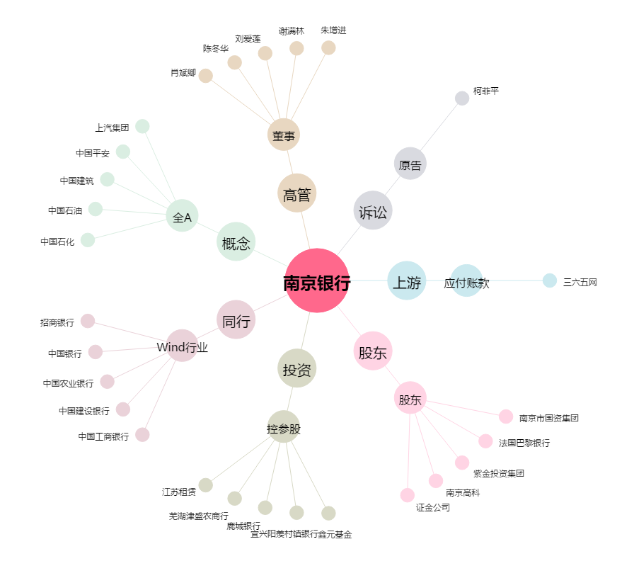
南京银行[601009.SH] - 关系概览图

